Blad1


YANA, YANA PLUS & YANA DIM OUT ROLGORDIJNEN
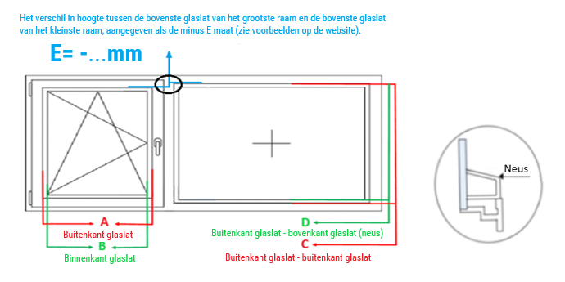

YANA PLUS: altijd invullen of het belijnd (B) of sluitend (S) moet zijn i.v.m. verschil in hoogtes van ramen die naast elkaar zitten. Het gordijn kan niet altijd sluitend zijn wanneer het belijnd is.

Besteldatum: |  |  |  |  |  | Kleur cassette en geleiders
Firmanaam: |  |  |  |  |  | 9001 | 9016 | 7016 | 9005 | Afwijkende
Referentie: |  |  |  |  |  |  |  |  |  | RAL
Merk kozijn:

AANTAL | MAAT A | MAAT B | MAAT C | MAAT D YANA PLUS | MAAT E YANA PLUS | STOFNUMMER |  |  | BEDIENING LINKS/RECHTS |  | YANA PLUS BELIJND/SLUITEND

Opmerkingen:

*** HET VERSCHIL TUSSEN MAAT A EN MAAT B IS MINIMAAL 35 MM EN MAXIMAAL 55 MM.
*** ALS ER EEN VENTILATIEROOSTER AANWEZIG IS, DE MATEN C EN D TOT DE ONDERKANT VAN HET ROOSTER METEN.

Links | Ja | Belijnd
Rechts | Nee | Sluitend

